미니게임1 UI
필요에셋: 캐릭터, 뒷배경(낮,노을,밤,우주), 뒷배경 그라데이션(낮-노을, 노을-밤, 밤-우주) 벽, 구름벽, 송곳벽, 스프링, 보호막, 코인, 점수판, 새, 운석, 설정버튼

 | 게임 시작 화면 예시 | 게임 진행 화면 예시
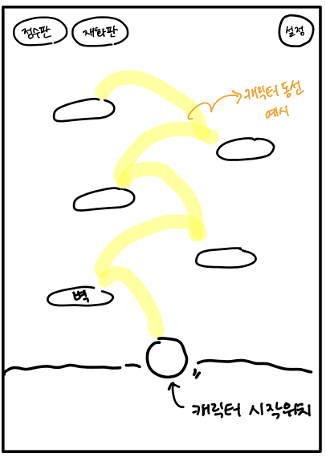
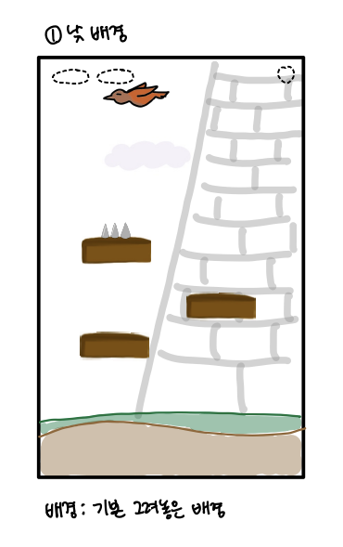
 |  |  | 사용 에셋
 |  |  | 낮- | 구름1, 벽돌1
 |  |  | 노을- | 구름2, 벽돌2
 |  |  | 밤- | 구름2, 벽돌2
 |  |  | 우주- | 구름2, 벽돌2

 |  |  | *운석1,2는 랜덤 등장

 | *인게임 안에서 재화판 사라짐-1/27

미니게임2 UI
필요에셋: 캐릭터(판다), 먹이 먹는 캐릭터, 뒷배경, 타이머 바, 점수판, 설정버튼, O,X 표시(정답, 오답처리 시 필요), Round 문구, 숫자 문구, Start 문구, 하단 판다

 | 게임 시작 화면 예시 | 게임 진행 화면 예시
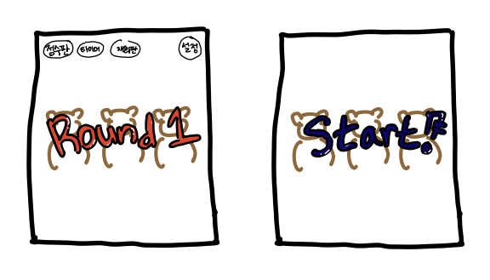
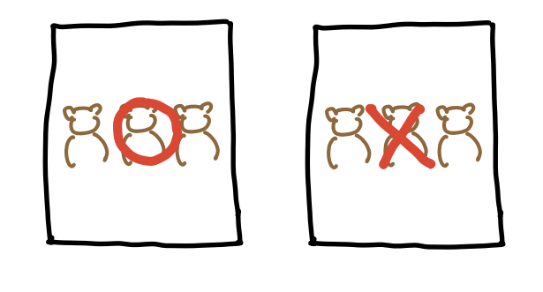

 | *인게임 안에서 재화판 사라짐 -1/27
 | *타이버판 타이머바로 대체 -1/29

